OFFER
COMPANY NAME
NAME*
COMPANY NAME
DATE*
SALES REP*
EMAIL*
PHONE #*
PAYMENT CURRENCY (€/£)*
BILLING ADDRESS*
ORDER NUMBER
PRE/IN HAND
DELIVERY TYPE

Codice Prodotto | Descrizione | Diametro mm | M/F/U | Immagine | Codice Ean | QTY | RRP € | RRP TOT € | COST € | COST TOT € | COST £ | COST TOT £
02040RGYFNK0PSA | STEALTH ACC/TIT SOLO TEMPO LADY RG | 33 | DONNA |  | 8056666912203 | 10 | € 328.00 | € 3,280.00 | € 65.44 | € 654.40 | £57.91 | £579.11
0360V02-00GRNK0PD | TUTTOTONDO MEDIO ACCIAIO | 40 | UOMO | 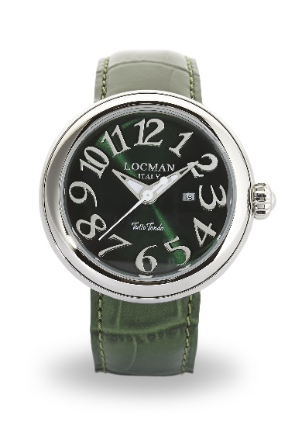 | 8053830584327 | 20 | € 660.00 | € 13,200.00 | € 131.68 | € 2,633.56 | £116.53 | £2,330.58
0360V03-00MWNC0PS | TUTTOTONDO MEDIO ACCIAIO | 40 | DONNA | 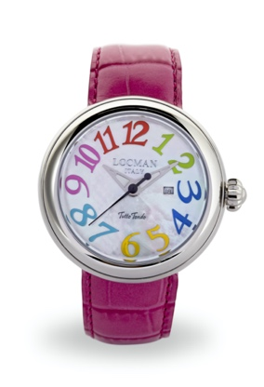 | 8056666912173 | 5 | € 660.00 | € 3,300.00 | € 131.68 | € 658.39 | £116.53 | £582.65
0360V04-00MWNK0PY | TUTTOTONDO MEDIO ACCIAIO | 40 | UOMO | 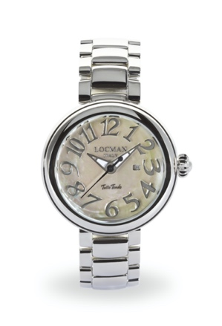 | 8056666912180 | 5 | € 660.00 | € 3,300.00 | € 131.68 | € 658.39 | £116.53 | £582.65
0360V05-00BKGY0PK | TUTTOTONDO MEDIO ACCIAIO | 40 | UOMO | 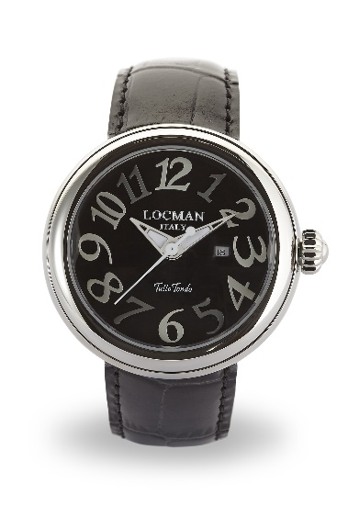 | 8053830584396 | 30 | € 660.00 | € 19,800.00 | € 131.68 | € 3,950.34 | £116.53 | £3,495.88
0361V02-00GRNK0PD | TUTTOTONDO PICCOLO ACCIAIO | 31 | DONNA | 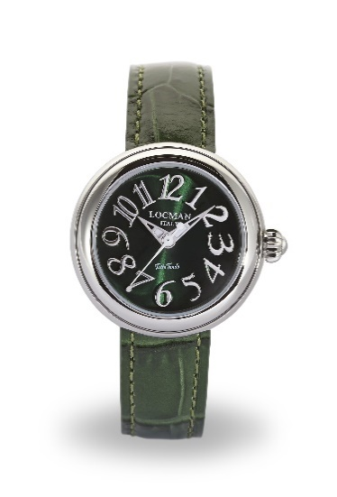 | 8053830584457 | 10 | € 660.00 | € 6,600.00 | € 131.68 | € 1,316.78 | £116.53 | £1,165.29
0361V05-00BKGY0PK | TUTTOTONDO PICCOLO ACCIAIO | 31 | DONNA | 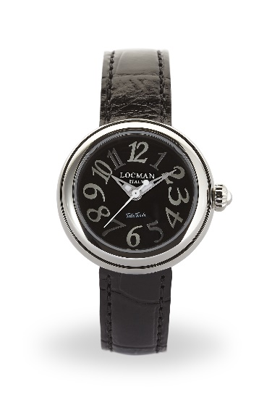 | 8053830584563 | 30 | € 660.00 | € 19,800.00 | € 131.68 | € 3,950.34 | £116.53 | £3,495.88
041000AGDFGYPSA | OVALE DONNA ACCIAIO SOLO TEMPO | 34 | DONNA | 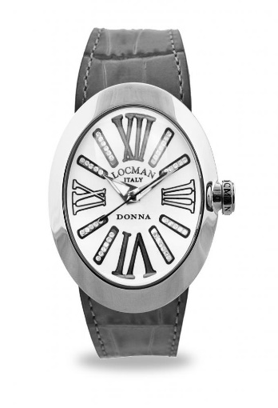 | 8056666912197 | 30 | € 740.00 | € 22,200.00 | € 147.64 | € 4,429.17 | £130.65 | £3,919.62
041000AGVTBLSIV | OVALE DONNA ACCIAIO SOLO TEMPO | 34 | DONNA | 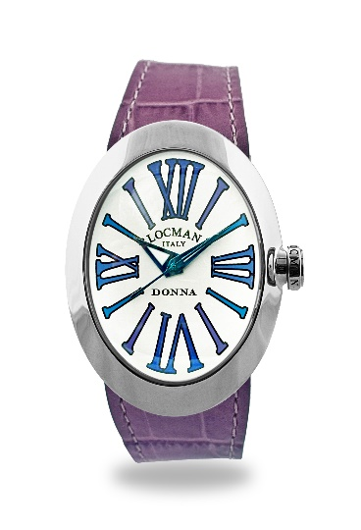 | 8056666912258 | 10 | € 420.00 | € 4,200.00 | € 83.80 | € 837.95 | £74.15 | £741.55
041000BKFXAGSIF | OVALE DONNA ACCIAIO SOLO TEMPO | 34 | DONNA | 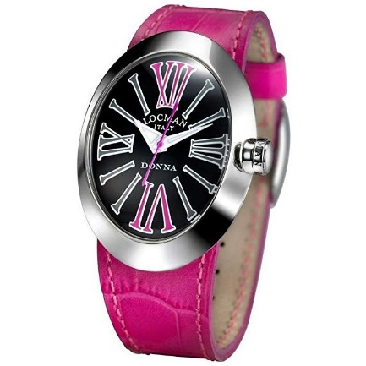 | 8052862936807 | 50 | € 420.00 | € 21,000.00 | € 83.80 | € 4,189.75 | £74.15 | £3,707.75
041000BKGYAGSIK | OVALE DONNA ACCIAIO SOLO TEMPO | 34 | DONNA | 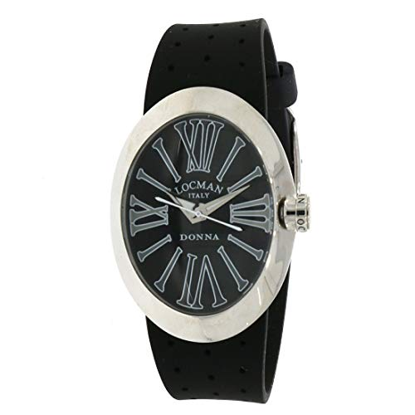 | 8053800499392 | 100 | € 420.00 | € 42,000.00 | € 83.80 | € 8,379.51 | £74.15 | £7,415.49
041000BLGYAGSIB | OVALE DONNA ACCIAIO SOLO TEMPO | 34 | DONNA | 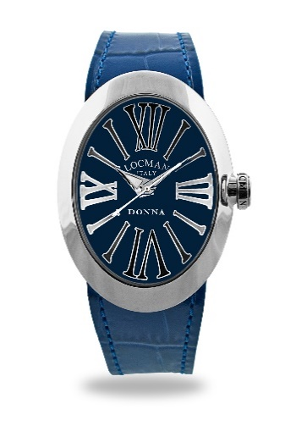 | 8056666912265 | 100 | € 420.00 | € 42,000.00 | € 83.80 | € 8,379.51 | £74.15 | £7,415.49
042100BLFNK0SIB | TONDO DONNA ACCIAIO SOLO TEMPO | 36 | DONNA | 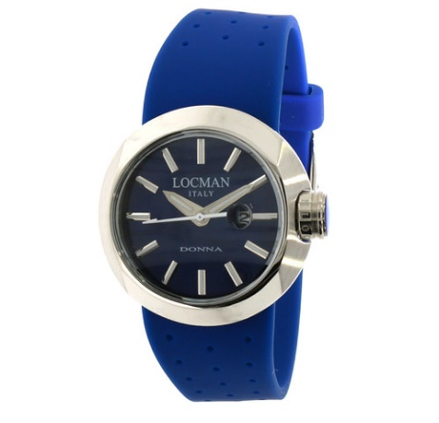 | 8053800499484 | 30 | € 420.00 | € 12,600.00 | € 83.80 | € 2,513.85 | £74.15 | £2,224.65
042100WHFNK0PSK | TONDO DONNA ACCIAIO SOLO TEMPO | 36 | DONNA | 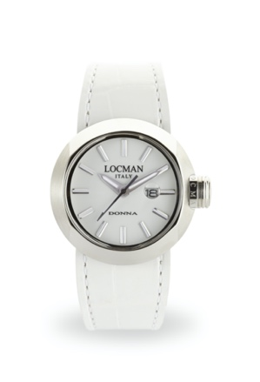 | 8056666912289 | 50 | € 420.00 | € 21,000.00 | € 83.80 | € 4,189.75 | £74.15 | £3,707.75
042100WHFNK0PSW | TONDO DONNA ACCIAIO SOLO TEMPO | 36 | DONNA | 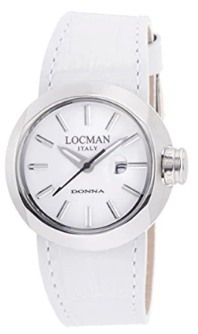 | 8056666912326 | 10 | € 420.00 | € 4,200.00 | € 83.80 | € 837.95 | £74.15 | £741.55
0558A07S-00GYFXSF | NUOVO MARE 39 mm S.T. ACC/TITANIO | 39 | DONNA | 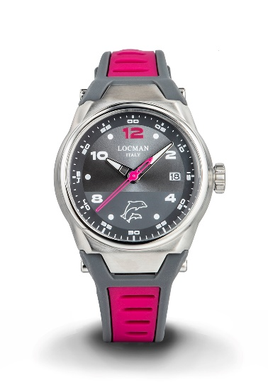 | 8052862930379 | 5 | € 395.00 | € 1,975.00 | € 78.81 | € 394.04 | £69.74 | £348.70
0590V14-0RMWPSW | NEW TOSCANO AUTOMATICO ACCIAIO PVD RG | 42 | UOMO | 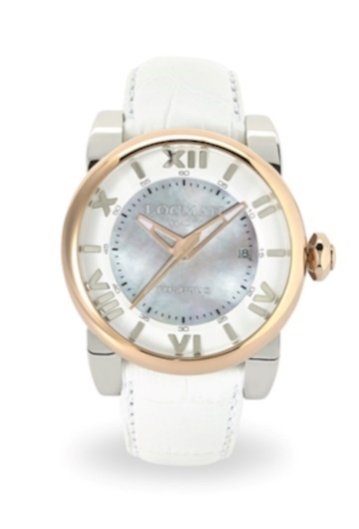 | 8053830588325 | 10 | € 1,098.00 | € 10,980.00 | € 219.06 | € 2,190.64 | £193.86 | £1,938.62
0595V05-00BLPSB | NEW TOSCANO LADY ACCIAIO S.T | 33 | DONNA |  | 8053830588332 | 50 | € 840.00 | € 42,000.00 | € 167.59 | € 8,379.51 | £148.31 | £7,415.49
0595V10-00MKPSK | NEW TOSCANO LADY ACCIAIO S.T | 33 | DONNA | 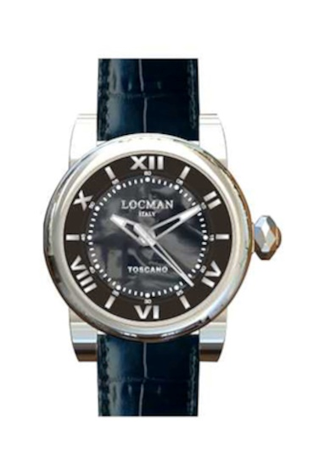 | 8053830588356 | 50 | € 840.00 | € 42,000.00 | € 167.59 | € 8,379.51 | £148.31 | £7,415.49
0595V11-00MNPSN | NEW TOSCANO LADY ACCIAIO S.T | 33 | UNISEX |  | 8053830588363 | 30 | € 840.00 | € 25,200.00 | € 167.59 | € 5,027.70 | £148.31 | £4,449.30
0595V12-00MWPSA | NEW TOSCANO LADY ACCIAIO S.T | 33 | UNISEX |  | 8053830588370 | 10 | € 840.00 | € 8,400.00 | € 167.59 | € 1,675.90 | £148.31 | £1,483.10
0595V13-R0MKPSK | NEW TOSCANO LADY ACCIAIO S.T. PVD RG | 33 | UNISEX | 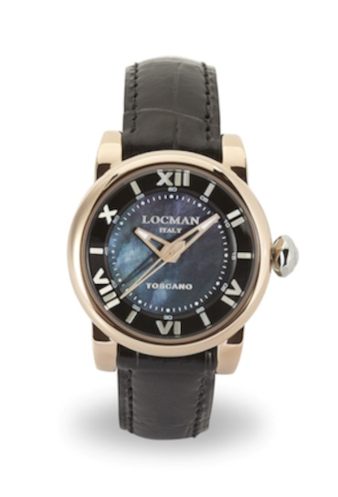 | 8053830588394 | 10 | € 890.00 | € 8,900.00 | € 177.57 | € 1,775.66 | £157.14 | £1,571.38
488N5NMWF5N0PSN | QUARZO TONNEAU M. ACCIAIO HISTORY | 30 | DONNA | 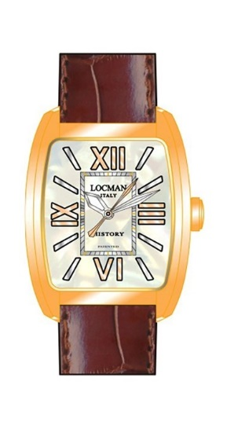 | 8058640480722 | 5 | € 374.00 | € 1,870.00 | € 74.62 | € 373.09 | £66.03 | £330.17
F253A08S-00WHCA1NJ | 1960 SOLO TEMPO ACCIAIO FANTASY | 32 | DONNA |  | 8053800495264 | 10 | € 189.00 | € 1,890.00 | € 37.71 | € 377.08 | £33.37 | £333.70
F253A08S-00WHCA1NR | 1960 SOLO TEMPO ACCIAIO FANTASY | 32 | DONNA |  | 8053800495233 | 100 | € 189.00 | € 18,900.00 | € 37.71 | € 3,770.78 | £33.37 | £3,336.97
F253A08S-00WHCA2NJ | 1960 SOLO TEMPO ACCIAIO FANTASY | 32 | DONNA | 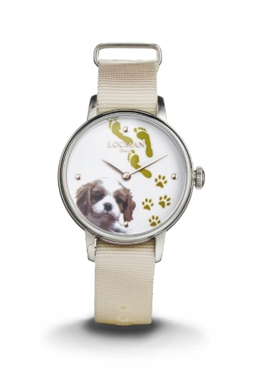 | 8053800496001 | 20 | € 189.00 | € 3,780.00 | € 37.71 | € 754.16 | £33.37 | £667.39
F253A08S-00WHCA2PA | 1960 SOLO TEMPO ACCIAIO FANTASY | 32 | DONNA | 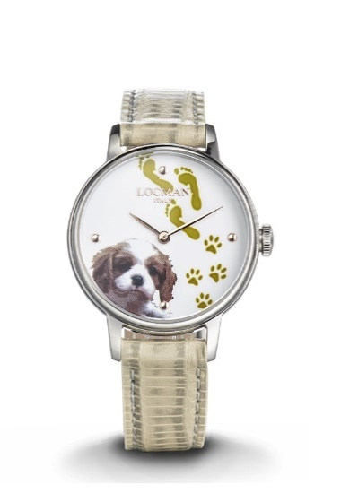 | 8053800495295 | 20 | € 198.00 | € 3,960.00 | € 39.50 | € 790.07 | £34.96 | £699.18
F253A08S-00WHCA2PB | 1960 SOLO TEMPO ACCIAIO FANTASY | 32 | DONNA | 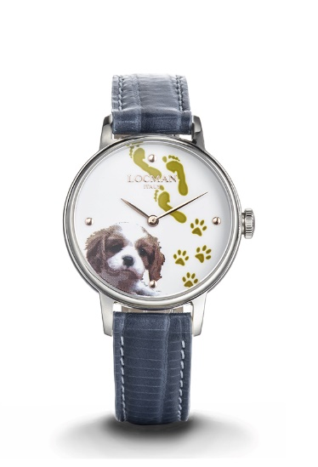 | 8053800496384 | 5 | € 198.00 | € 990.00 | € 39.50 | € 197.52 | £34.96 | £174.79
F253A08S-00WHGA1NP | 1960 SOLO TEMPO ACCIAIO FANTASY | 32 | DONNA |  | 8053800495240 | 100 | € 189.00 | € 18,900.00 | € 37.71 | € 3,770.78 | £33.37 | £3,336.97
F253A08S-00WHGA2NB | 1960 SOLO TEMPO ACCIAIO FANTASY | 32 | DONNA |  | 8053800495967 | 100 | € 189.00 | € 18,900.00 | € 37.71 | € 3,770.78 | £33.37 | £3,336.97
 |  |  |  |  |  | 1015 |  | € 447,125.00 |  | € 89,206.85 |  | £78,944.11

